Sheet1
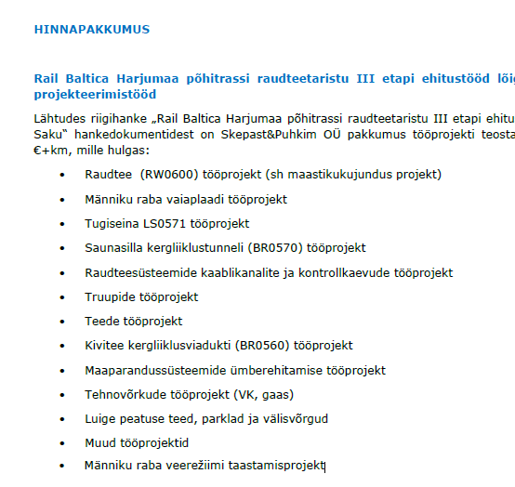
Kaust ID / Folder ID | Nimetus / Description |  | Alamkaust / Subfolder | Nimetus / Description | Kausta ülesehitus | Märkused/ Comments
01_RW | Raudtee muldkeha/ Railway embankment | 0 | C3D_DB | Civil kaust |  | Ainus erand kus Civil kaust asub alamkaustade juurdes. Teistes kasutades peab Civil kaust olema 2_WORK kaustas
 |  | 1 | 01_RW_1-TR | RW0600 - Raudtee (0+000-2+000) / RW0600 - Railway line section (0+000 to 2+000)
 |  | 2 | 01_RW_2-TR | RW0600 - Raudtee (2+000-6+000) / RW0600 - Railway line section (2+000 to 6+000)
 |  | 3 | 01_RW_3-TR | RW0600 - Raudtee (6+000-7+600) / RW0600 - Railway line section (6+000 to 7+600)
 |  | 4

02_RTI | Teede / Road | 1 | 02_RTI_1-TL | Kivi tee OR0560
 |  | 2 | 02_RTI_2-TL | Juurdepääsutee OR057001 ning mahasõidud OR057005 ja OR057009
 |  | 3 | 02_RTI_3-TL | Hooldusteed OR034510 ja OR056005 (sh süsteemiala)
 |  | 4 | 02_RTI_4-TL | Hooldusteed OR035005 ja OR035007 Luige kohaliku peatuse juures
 |  | 5 | 02_RTI_5-TL | Luige kohaliku peatuse hooldustee ja väliala
 |  | 6 | 02_RTI_6-TL | Põrkepiire tugiseina LS0571 juurde
 |  | 7 | 02_RTI_7-TL | Hooldustee OR056001

03_BR | Rajatised/ Structures | 1 | 03_BR_1-TS | Saustinõmme viadukt BR0150 | ?
 |  | 2 | 03_BR_2-TS | Kivitee kergliiklusviadukti BR0560 Tööprojekt
 |  | 3 | 03_BR_3-TS | Männiku raba erilahendus Tööprojekt PK 2+042 kuni PK 3+132 (BR0143)
 |  | 4 | 03_BR_4-TS | Männiku raba erilahendus Tööprojekt PK 4+250 kuni PK 6+042 (BR0146)
 |  | 5 | 03_BR_5-TS | Saunasilla kergliiklustunneli BR0570 Tööprojekt
 |  | 6 | 03_BR_6-TS | Raudtee truupide Tööprojekt
 |  | 7 | 03_BR_7-TS | Tugisein LS0571
 |  | 8 | 03_BR_8-TS | Raudtee müratõkkeseinade Tööprojekt
 |  | 9 | 03_BR_9-TS

04_RP | Kaitsevall/ Rampart | 1 |  | Männiku kaitsevall LS0576

05_WDR | Maaparandussüsteemid / Land amelioration (drainage) | 1 | 05_WDR_1-VK | Maaparandussüsteemide ümberehituse Tööprojekt
 |  | 2 | 05_WDR_2-VK | Männiku raba veerežiimi taastamise projekt

05_WSS | Veevarustus ja kanalisatsioon / Water supply and Sewerag | 1 | 05_WSS_1-VKV | Veevarustus ja kanalisatsioon / Water supply and Sewerage | PK0+600
 |  | 2 | 05_WSS_2-VKV | Raudtee drenaaž / Railway drainage

05_EL | Elektrivarustus / Electricity | 1 | 05_EL_1-EL | Elektrivarustus / Electricity | Luige peatus
 |  | 2 | 05_EL_2-EL | Valgustus / lighting | Luige peatus

05_LVS | Sidevarustus/ Telecommunication | 1 | 05_LVS_1-EN | Sidevarustus/Telecommunication | Luige peatus
 |  | 2 | 05_LVS_2-EN

05_GAS | Gaasivarustus/ Gas line | 1 | 05_GAS_1-GV | Baltic Connectori gaasitrassi ja Rail Baltica põhitrassi ristumine PK 7+320 Tööprojekt | PK0+600 on ka sama toru, kas see ka meie mahus?
 |  | 2 | 05_GAS_2-GV

05_RU | Raudtee signalisatsiooni, side ja elektriosa / Railway signalling, telecommunication and power supply | 1 | 05_RU_1-TR | Raudtee juhtimissüsteemide kaablikanalisatsiooni Tööprojekt
 |  | 2 | 05_RU_2-TR

06_EIA | Keskkond/ Environment | 1 | 06_EIA_1-LC | Raudtee trassi maastikukujunduse projekt (RW0600)
 |  | 2 | 06_EIA_2-LC | MÄNNIKU RABA VEEREŽIIMI TAASTAMISE PROJEKT
 |  | 3 | 06_EIA_3-LC

07_LAP | Krundijaotuskava / land acquisition plan | 1 | 07_LAP_1-KJK | Omandijoonised
 |  | 2 | 07_LAP_2-KJK

